전시방식
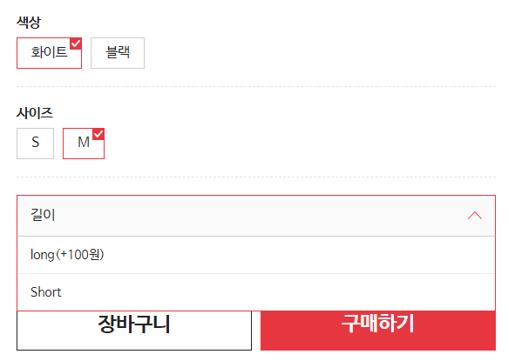
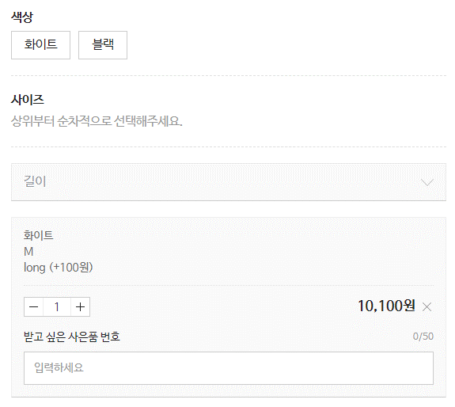
[엑셀입력값] - 재고수량 모두 입력안했을 경우 |  |  |  |  |  |  |  |  |  | [엑셀입력값] - 수량 1개이상 입력했을 경우
옵션타입 | 색상 | 사이즈 | 길이 | 상태 | 노출여부 | 추가금액 | 관리코드 | 추천옵션_옵션명코드 | 추천옵션_옵션값코드 | 옵션타입 | 색상 | 사이즈 | 길이 | 상태 | 노출여부 | 추가금액 | 관리코드 | 재고수량(A) | 재고수량(G) | 추천옵션_옵션명코드 | 추천옵션_옵션값코드
2S | 화이트 | S | long | 품절 | Y | 100 | 11 |  |  | 2S | 화이트 | S | long | 품절 | Y | 100 | 11 | 10 | 10
2S | 화이트 | S | short | 정상 | Y |  | 12 |  |  | 2S | 화이트 | S | short | 정상 | Y |  | 12 | 20 | 20
2S | 화이트 | M | long | 정상 | Y | 100 | 13 |  |  | 2S | 화이트 | M | long | 정상 | Y | 100 | 13 | 10 | 10
2S | 화이트 | M | short | 정상 | Y |  | 14 |  |  | 2S | 화이트 | M | short | 정상 | Y |  | 14
2S | 블랙 | S | long | 정상 | Y | 100 | 15 |  |  | 2S | 블랙 | S | long | 정상 | Y | 100 | 15 | 10 | 10
2S | 블랙 | S | short | 정상 | Y |  | 16 |  |  | 2S | 블랙 | S | short | 정상 | Y |  | 16 | 20 | 20
2S | 블랙 | M | long | 정상 | N | 100 | 17 |  |  | 2S | 블랙 | M | long | 정상 | N | 100 | 17 | 10 | 10
2S | 블랙 | M | short | 정상 | Y |  | 18 |  |  | 2S | 블랙 | M | short | 정상 | Y |  | 18 | 20 | 20
T | 받고 싶은 사은품 번호 |  |  |  | Y |  |  |  |  | T | 받고 싶은 사은품 번호 |  |  |  | Y

[ESMPLUS 입력되는 값] |  |  |  |  |  |  |  |  |  | [ESMPLUS 입력되는 값]
No. | 색상 | 사이즈 |  | 상태 | 노출여부 | 추가금액 | 관리코드 |  |  | No. | 색상 | 사이즈 |  | 상태 | 노출여부 | 추가금액 | 관리코드 | 재고수량(A) | 재고수량(G)
1 | 화이트 | S | long | 품절 | 노출 | 100 | 11 |  |  | 1 | 화이트 | S | long | 품절 | 노출 | 100 | 11 | 10 | 10
2 | 화이트 | S | short | 정상 | 노출 | 0 | 12 |  |  | 2 | 화이트 | S | short | 정상 | 노출 | 0 | 12 | 20 | 20
3 | 화이트 | M | long | 정상 | 노출 | 100 | 13 |  |  | 3 | 화이트 | M | long | 정상 | 노출 | 100 | 13 | 10 | 10
4 | 화이트 | M | short | 정상 | 노출 | 0 | 14 |  |  | 4 | 화이트 | M | short | 품절 | 노출 | 0 | 14 | 0 | 0
5 | 블랙 | S | long | 정상 | 노출 | 100 | 15 |  |  | 5 | 블랙 | S | long | 정상 | 노출 | 100 | 15 | 10 | 10
6 | 블랙 | S | short | 정상 | 노출 | 0 | 16 |  |  | 6 | 블랙 | S | short | 정상 | 노출 | 0 | 16 | 20 | 20
7 | 블랙 | M | long | 정상 | 미노출 | 100 | 17 |  |  | 7 | 블랙 | M | long | 정상 | 미노출 | 100 | 17 | 10 | 10
8 | 블랙 | M | short | 정상 | 노출 | 0 | 18 |  |  | 8 | 블랙 | M | short | 정상 | 노출 | 0 | 18 | 20 | 20

No. | 텍스트명 |  |  |  |  | 노출여부 |  |  |  | No. | 텍스트명 |  |  |  |  |  | 노출여부
1 | 받고 싶은 사은품 번호 |  |  |  |  | 노출 |  |  |  | 1 | 받고 싶은 사은품 번호 |  |  |  |  |  | 노출

[상품상세 전시되는 방식-G마켓] |  |  |  |  |  |  |  |  |  | [상품상세 전시되는 방식-G마켓]
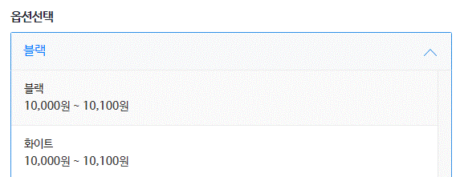
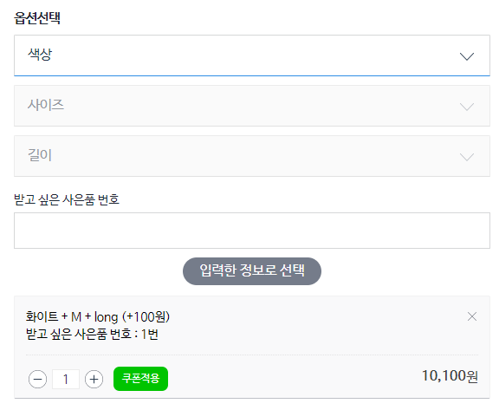
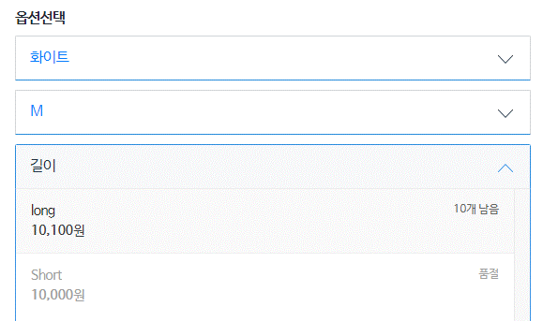

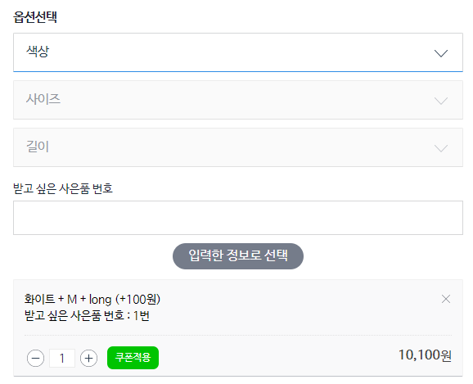
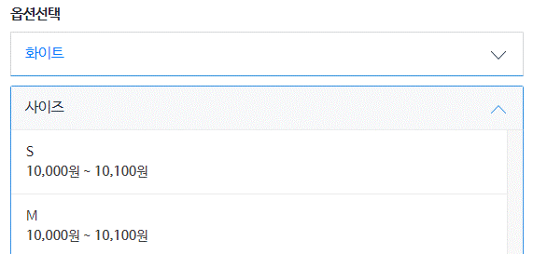

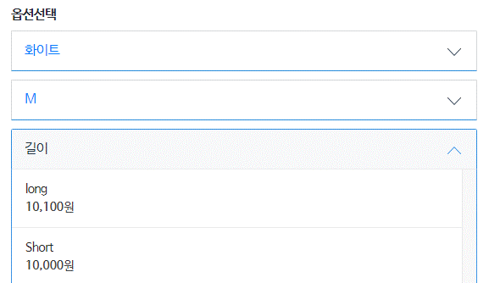
 |  |  |  |  |  |  |  |  |  | [상품상세 전시되는 방식-A옥션]

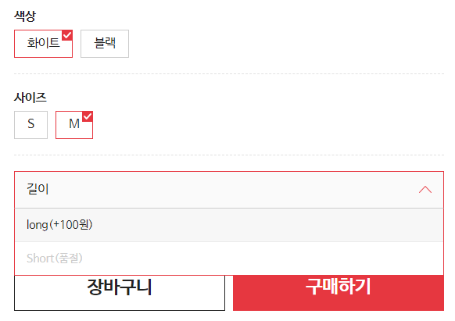
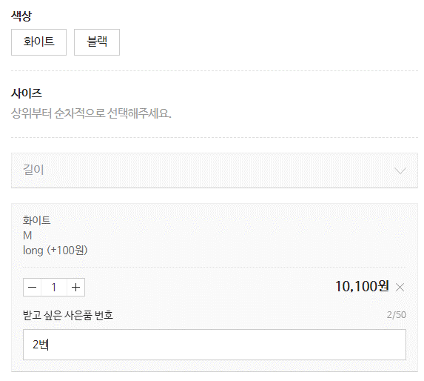

[상품상세 전시되는 방식-A옥션]

